Краски
ДЕКОРАТИВНЫЕ
ШТУКАТУРКИ →
 | Сайт: https://marblepaint.ru/ Почта: zakaz@marbleshop.ru Телефон: +7 (925) 123-45-88 |  | Адрес: г. Москва, пос. Воскресенское, 66 этаж 3 | ПРАЙС-ЛИСТ
Наименование продукции |  | Вид | Назначение | Плотность | Расход 1 литра | Расход м² | Фасовка, литр | Фасовка, кг | Цена за шт | Цена за кг | Фасовка,кг | 5% | Цена за кг | 10% | Цена за кг | 15% | Цена за кг | 25% | Цена за кг | ПРОГРАММА ЛОЯЛЬНОСТИ КЛИЕНТОВ

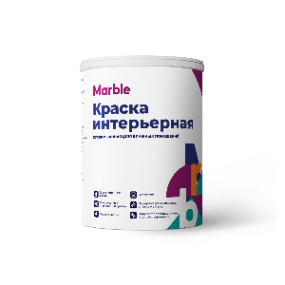
КРАСКА ДЛЯ ВНУТРЕННИХ РАБОТ
КРАСКА ИНТЕРЬЕРНАЯ (ДЛЯ ВЛАЖНЫХ ПОМЕЩЕНИЙ ) |  |  | Интерьерная краска для влажных помещений MARBLE Полуматовая водно-дисперсионная краска повышенной износостойкости для стен и потолков. Рекомендуется для использования в помещениях с повышенной влажностью. Защищает окрашенную поверхность от грибка и плесени. Легко моется. Образует ровное покрытие с высокой влаго- и износоустойчивостью. Предназначена для отделки стен и потолков внутри сухих помещений и в помещениях с повышенной влажностью( кухни, ванной комнаты и тд) и перепадом температур по любым основаниям - кирпич, бетон, гипс, обои и т.п. | 1.4 | 10-11м² | 130 г. | 1 | 1.38 | 1,092.49 ₽ | 791.7 ₽ | 1.38 | 1,037.9 ₽ | 752.1 ₽ | 983.24 ₽ | 712.49 ₽ | 928.62 ₽ | 672.91 ₽ | 819.37 ₽ | 593.74 ₽ | % | Разовая продажа | Продаж в квартал (для постоянных клиентов) | Продаж в год (для постоянных клиентов)
 |  |  |  |  |  |  | 2.5 | 3.45 | 2,514 ₽ | 728.8 ₽ | 3.45 | 2,388.7 ₽ | 692.4 ₽ | 2,262.96 ₽ | 655.93 ₽ | 2,137.24 ₽ | 619.49 ₽ | 1,885.80 ₽ | 546.61 ₽ | 5 | отзыв о бренде | на усмотрение менеджера | на усмотрение менеджера
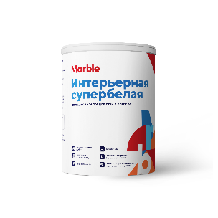
 |  |  |  |  |  |  | 5 | 6.9 | 4,758 ₽ | 689.6 ₽ | 6.9 | 4,520.3 ₽ | 655.1 ₽ | 4,282.43 ₽ | 620.64 ₽ | 4,044.51 ₽ | 586.16 ₽ | 3,568.69 ₽ | 517.20 ₽ | 10 | 100 000 ₽ - 299 999 ₽ | 500 000 ₽ -1 000 000 ₽ | 2 000 000 ₽ - 5 000 000 ₽
КРАСКА ИНТЕРЬЕРНАЯ СУПЕРБЕЛАЯ |  |  | Интерьерная краска Супер белая для стен и потолков MARBLE Полуматовая водно-дисперсионная краска повышенной износостойкости для стен и потолков. Для внутренних работ. Подходит для нанесения на полностью просохшие минеральные поверхности, гипсокартон, обои под покраску, ДВП. Рекомендуется для окраски помещений с умеренной влажностью, таких как спальни, гостиные, кабинеты кладовки, кабинет, застекленный балкон и т.д., а также помещений с высокой эксплуатационной нагрузкой, например, холлов, коридоров, лестничных пролетов, раздевалок. | 1.4 | 10-11м² | 130 г. | 1 | 1.37 | 916 ₽ | 668.4 ₽ | 1.37 | 869.9 ₽ | 635.0 ₽ | 824.10 ₽ | 601.54 ₽ | 778.32 ₽ | 568.12 ₽ | 686.75 ₽ | 501.28 ₽ | 15 | 300 000 ₽ - 500 000 ₽ | 1 000 000 ₽ - 2 000 000 ₽ | 5 000 000 ₽ - 10 000 000 ₽
 |  |  |  |  |  |  | 2.5 | 3.425 | 2,072 ₽ | 605.1 ₽ | 3.425 | 1,968.8 ₽ | 574.8 ₽ | 1,865.15 ₽ | 544.57 ₽ | 1,761.53 ₽ | 514.32 ₽ | 1,554.29 ₽ | 453.81 ₽ | 25 | 500 000 ₽ + | 2 000 000 ₽ + | 10 000 000 ₽ +
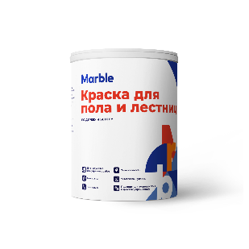
 |  |  |  |  |  |  | 5 | 6.85 | 3,874 ₽ | 565.6 ₽ | 6.85 | 3,680.5 ₽ | 537.3 ₽ | 3,486.77 ₽ | 509.02 ₽ | 3,293.06 ₽ | 480.74 ₽ | 2,905.64 ₽ | 424.18 ₽
КРАСКА ДЛЯ ПОЛА И ЛЕСТНИЦ |  |  | Высококачественная полуматовая краска MARBLE на водной основе для пола и лестниц. Краска легко наносится образуя ровную поверхность. Сверхпрочное износостойкое покрытие устойчиво к ударам, загрязнениям и мытью. | 1.2 | 10м² | 140 г. | 1 | 1.2 | 1,487 ₽ | 1,239.3 ₽ | 1.2 | 1,412.8 ₽ | 1,177.4 ₽ | 1,338.47 ₽ | 1,115.39 ₽ | 1,264.11 ₽ | 1,053.43 ₽ | 1,115.39 ₽ | 929.49 ₽
 |  |  |  |  |  |  | 2.5 | 3 | 3,501 ₽ | 1,167.0 ₽ | 3 | 3,326.1 ₽ | 1,108.7 ₽ | 3,151.01 ₽ | 1,050.34 ₽ | 2,975.95 ₽ | 991.98 ₽ | 2,625.84 ₽ | 875.28 ₽
 |  |  |  |  |  |  | 5 | 6 | 6,732 ₽ | 1,121.9 ₽ | 6 | 6,395.1 ₽ | 1,065.9 ₽ | 6,058.52 ₽ | 1,009.75 ₽ | 5,721.94 ₽ | 953.66 ₽ | 5,048.77 ₽ | 841.46 ₽
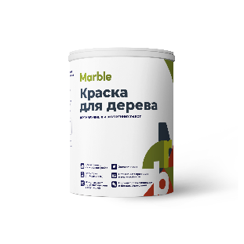
КРАСКА ДЛЯ НАРУЖНЫХ РАБОТ
КРАСКА ДЛЯ ДЕРЕВА |  |  | Краска для дерева MARBLE для наружных и внутренних работ с повышенными эксплуатационными свойствами. Применяется для окраски бревна, бруса (обычного и клееного), доски, вагонки, блок хауса и других новых и окрашенных ранее поверхностей из пиленой и строганой древесины, для окон, дверей, деревянной мебели Высокая эластичность, паропроницаемость. Не течет и не брызгает при нанесении. | 1.3 | 9-10м² | 150 г. | 1 | 1.3 | 961 ₽ | 739.6 ₽ | 1.3 | 913.4 ₽ | 702.6 ₽ | 865 ₽ | 666 ₽ | 817 ₽ | 629 ₽ | 721 ₽ | 555 ₽
 |  |  |  |  |  |  | 2.5 | 3.25 | 2,230 ₽ | 686.2 ₽ | 3.25 | 2,118.7 ₽ | 651.9 ₽ | 2,007 ₽ | 618 ₽ | 1,896 ₽ | 583 ₽ | 1,673 ₽ | 515 ₽
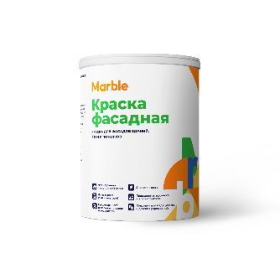
 |  |  |  |  |  |  | 5 | 6.5 | 4,244 ₽ | 652.9 ₽ | 6.5 | 4,031.8 ₽ | 620.3 ₽ | 3,820 ₽ | 588 ₽ | 3,607 ₽ | 555 ₽ | 3,183 ₽ | 490 ₽
КРАСКА ФАСАДНАЯ |  |  | Фасадная краска MARBLE Подходит для нанесения на полностью просохшие минеральные поверхности: бетон, штукатурка, кирпич и тд. Рекомендуется для окрашивания фасадов жилых и общественных зданий в любых климатических условиях. Легко наносится, не течет и не брызгает. | 1.4 | 9-10м² | 150 г. | 1 | 1.4 | 1,097 ₽ | 783.8 ₽ | 1.4 | 1,042.4 ₽ | 744.6 ₽ | 988 ₽ | 705 ₽ | 933 ₽ | 666 ₽ | 823 ₽ | 588 ₽
 |  |  |  |  |  |  | 2.5 | 3.5 | 2,508 ₽ | 716.5 ₽ | 3.5 | 2,382.4 ₽ | 680.7 ₽ | 2,257 ₽ | 645 ₽ | 2,132 ₽ | 609 ₽ | 1,881 ₽ | 537 ₽
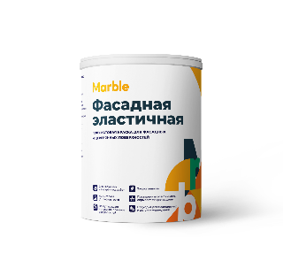
 |  |  |  |  |  |  | 5 | 7 | 4,722 ₽ | 674.6 ₽ | 7 | 4,485.8 ₽ | 640.8 ₽ | 4,250 ₽ | 607 ₽ | 4,014 ₽ | 573 ₽ | 3,541 ₽ | 506 ₽
КРАСКА ФАСАДНАЯ ЭЛАСТИЧНАЯ |  |  | Фасадная эластичная краска MARBLE Предназначена для защитно-декоративного окрашивания фасадов, цоколя зданий и сооружений, требующих долговременной эксплуатации и подверженных образованию трещин, а также для декоративного окрашивания стен и потолков в жилых и общественных помещениях с повышенной влажностью воздуха или неотапливаемых. | 1.4 | 8-9м² | 167 Г. | 1 | 1.4 | 1,060 ₽ | 757.2 ₽ | 1.4 | 1,007.1 ₽ | 719.4 ₽ | 954 ₽ | 682 ₽ | 901 ₽ | 644 ₽ | 795 ₽ | 568 ₽
 |  |  |  |  |  |  | 2.5 | 3.5 | 2,415 ₽ | 690.0 ₽ | 3.5 | 2,294.2 ₽ | 655.5 ₽ | 2,173 ₽ | 621 ₽ | 2,053 ₽ | 586 ₽ | 1,811 ₽ | 517 ₽
 |  |  |  |  |  |  | 5 | 7 | 4,536 ₽ | 648.0 ₽ | 7 | 4,309.3 ₽ | 615.6 ₽ | 4,082 ₽ | 583 ₽ | 3,856 ₽ | 551 ₽ | 3,402 ₽ | 486 ₽
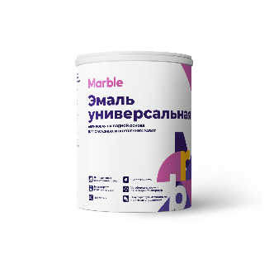
ЭМАЛИ
ЭМАЛЬ УНИВЕРСАЛЬНАЯ |  |  | Универсальная акриловая эмаль MARBLE Полуматовая, применяется для защитно-декоративного окрашивания деревянных, кирпичных, металлических, бетонных и других минеральных поверхностей. Для окраски новых и раннее окрашенных деревянных фасадов, окон, дверей, мебели и других деревянных конструкций. | 1.3 | 9-10м² | 150 г. | 1 | 1.3 | 958 ₽ | 737.1 ₽ | 1.3 | 910.3 ₽ | 700.2 ₽ | 862 ₽ | 663 ₽ | 814 ₽ | 627 ₽ | 719 ₽ | 553 ₽
 |  |  |  |  |  |  | 2.5 | 3.25 | 2,228 ₽ | 685.6 ₽ | 3.25 | 2,116.8 ₽ | 651.3 ₽ | 2,005 ₽ | 617 ₽ | 1,894 ₽ | 583 ₽ | 1,671 ₽ | 514 ₽
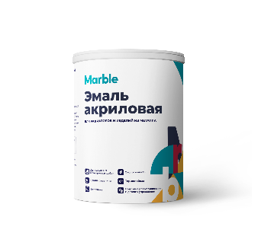
 |  |  |  |  |  |  | 5 | 6.5 | 4,248 ₽ | 653.5 ₽ | 6.5 | 4,035.3 ₽ | 620.8 ₽ | 3,823 ₽ | 588 ₽ | 3,610 ₽ | 555 ₽ | 3,186 ₽ | 490 ₽
ЭМАЛЬ АКРИЛОВАЯ |  |  | Эмаль акриловая MARBLE Предназначена для окраски батарей, радиаторов, труб системы водяного отопления, эксплуатируемых при температуре 75°С может наноситься на теплые радиаторы (до 45°С). Устойчива к воздействию влаги и загрязнениям, антикоррозионная, предотвращает распространение ржавчины, обеспечивает долговечное покрытие. Устойчива к мытью с применением бытовой химии. | 1.3 | 7-9м² | 150 -200 г. | 1 | 1.37 | 712 ₽ | 519.9 ₽ | 1.37 | 676.6 ₽ | 493.9 ₽ | 641 ₽ | 468 ₽ | 605 ₽ | 442 ₽ | 534 ₽ | 390 ₽
 |  |  |  |  |  |  | 2.5 | 3.425 | 1,613 ₽ | 471.1 ₽ | 3.425 | 1,532.7 ₽ | 447.5 ₽ | 1,452 ₽ | 424 ₽ | 1,371 ₽ | 400 ₽ | 1,210 ₽ | 353 ₽
 |  |  |  |  |  |  | 5 | 6.85 | 3,018 ₽ | 440.6 ₽ | 6.85 | 2,867.2 ₽ | 418.6 ₽ | 2,716 ₽ | 397 ₽ | 2,565 ₽ | 375 ₽ | 2,264 ₽ | 330 ₽
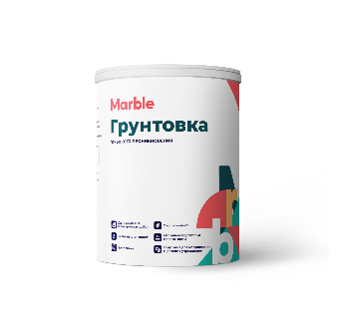
ГРУНТОВКА/ГИДРОИЗОЛЯЦИЯ
ГРУНТОВКА ГЛУБОКОГО ПРОНИКНОВЕНИЯ |  |  | Грунтовка глубокого проникновения MARBLE Используется для наружных и внутренних работ, укрепляет поверхность и связывает пыль, снижает впитывающую способность основания, имеет высокую проникающую способность, не снижает паропроницаемость основания, высыхает за 2 часа после нанесения, может применяться на стяжках с подогревом; | 1 | 7-14м² | 100 г. | 1 | 1 | 265 ₽ | 265.3 ₽ | 1 | 252.0 ₽ | 252.0 ₽ | 239 ₽ | 238.73 ₽ | 225.46 ₽ | 225.46 ₽ | 199 ₽ | 199 ₽
 |  |  |  |  |  |  | 2.5 | 2.5 | 486 ₽ | 194.3 ₽ | 2.5 | 461.5 ₽ | 184.6 ₽ | 437 ₽ | 174.87 ₽ | 412.89 ₽ | 165.16 ₽ | 364 ₽ | 146 ₽
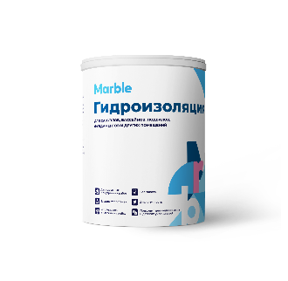
 |  |  |  |  |  |  | 5 | 5 | 778 ₽ | 155.7 ₽ | 5 | 739.3 ₽ | 147.9 ₽ | 700 ₽ | 140.09 ₽ | 661.51 ₽ | 132.30 ₽ | 584 ₽ | 117 ₽
ГИДРОИЗОЛЯЦИЯ |  |  | Бесшовная полимерная гидроизоляция MARBLE Обладает высокой эластичностью, предназначена для нанесения под плитку в помещениях с повышенной влажностью: ванные комнаты, душевые, санузлы, кухни, балконы и лоджии. Гидроизоляция используется для защиты от повреждений материалов, чувствительных к влаге, устраняет риск протечки. | 1.2 | 1-1,5м² | 1000 г. | 1 | 1.2 | 818 ₽ | 681.8 ₽ | 1.2 | 777.3 ₽ | 647.7 ₽ | 736 ₽ | 613.62 ₽ | 695.44 ₽ | 579.53 ₽ | 614 ₽ | 511 ₽
 |  |  |  |  |  |  | 2.5 | 3 | 1,748 ₽ | 582.7 ₽ | 3 | 1,660.6 ₽ | 553.5 ₽ | 1,573 ₽ | 524.41 ₽ | 1,485.82 ₽ | 495.27 ₽ | 1,311 ₽ | 437 ₽
 |  |  |  |  |  |  | 5 | 6 | 3,125 ₽ | 520.8 ₽ | 6 | 2,968.8 ₽ | 494.8 ₽ | 2,813 ₽ | 468.76 ₽ | 2,656.28 ₽ | 442.71 ₽ | 2,344 ₽ | 391 ₽
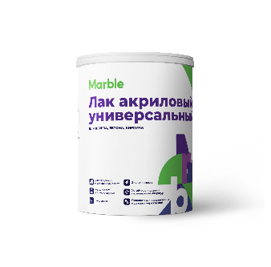
ЛАК
ЛАК АКРИЛОВЫЙ УНИВЕРСАЛЬНЫЙ |  |  | Лак акриловый Универсальный MARBLE Создает равномерную пленку и защищает поверхность от влаги, содержит антисептические добавки, подходит для помещений с высокой влажностью | 1 | 8-10м² | 100 г. | 1 | 1 | 867 ₽ | 866.7 ₽ | 1 | 823.4 ₽ | 823.4 ₽ | 780 ₽ | 780 ₽ | 736.72 ₽ | 736.72 ₽ | 650 ₽ | 650 ₽
 |  |  |  |  |  |  | 2.5 | 2.5 | 1,975 ₽ | 789.9 ₽ | 2.5 | 1,876.1 ₽ | 750.4 ₽ | 1,777 ₽ | 711 ₽ | 1,678.57 ₽ | 671.43 ₽ | 1,481 ₽ | 592 ₽
 |  |  |  |  |  |  | 5 | 5 | 3,710 ₽ | 742.0 ₽ | 5 | 3,524.4 ₽ | 704.9 ₽ | 3,339 ₽ | 668 ₽ | 3,153.44 ₽ | 630.69 ₽ | 2,782 ₽ | 556 ₽

ДОПОЛНИТЕЛЬНЫЕ ВОЗМОЖНОСТИ
Наименование | Вид | Описание |  |  |  |  |  |  |  |  | Стоимость
КОЛЕРОВКА |  | в 10 000 цветов по любым палитрам: NCS, RAL, Tikkurila, Dulux, Carapol. Стоимость услуги зависит и от типа материала, поэтому цена колеровки рассчитывается индивидуально при заказе. *насыщенным цветам присуща ограниченная укрывистость. Поэтому при покраске рекомендуется предварительно наносить кроющее покрытие на белой базе, заколерованной в наиболее приближенный к финишному пастельный оттенок. Возможно потребуется второе кроющее покрытие. |  |  |  |  |  |  |  |  | пастельные (ненасыщенные) тона - 5-25 руб/кг; средняя насыщенность - 10-100 руб/кг; насыщенные цвета - 50-500 руб/кг.
МОРОЗО- СТОЙКОСТЬ |  | Морозостойкую краску допускается замораживать до -25 °С, но на срок не более месяца и не более 5 циклов заморозки-разморозки. Морозостойкие свойства достигаются за счет введения в состав специальных спиртов, которые сохраняют акриловое связующие при заморозке. После разморозки такая краска возвращается в свое прежнее физико-химическое состояние без потери своих эксплуатационных свойств. |  |  |  |  |  |  |  |  | от 9 руб/кг.
МАТИРУЮЩАЯ ДОБАВКА |  | Регулируя количество матирующей добавки, мы регулируем степень матовости покрытия. При добавлении 100% матирующей добавки на 100% краски или лака получается максимальный матовый эффект. При добавлении 30% матовой добавки на 100% краски или лака получается полуглянцевый эффект. |  |  |  |  |  |  |  |  | от 59 руб/кг.
СИЛИКОНОВАЯ ДОБАВКА |  | Подходит для гладких и структурированных поверхностей, используется для оформления новых фасадов и реставрации объектов культурного наследия. Покрытия сохраняют свои свойства в разных климатических условиях. Одной из особенностей добавления силиконовой добавки является сочетание водоотталкивающих свойств (гидрофобности) с паропроницаемостью. Это важно для покраски пористых оснований, таких как кирпич, дерево, бетон. Помимо защиты от воздействия внешних факторов такие материалы нуждаются в защите от капиллярной влаги. |  |  |  |  |  |  |  |  | от 45 руб/кг.
АНТИСЕПТИ - ЧЕСКАЯ ДОБАВКА |  | Эффективное средство для предотвращения развития плесени, грибка, мха, водорослей, на любых поверхностях. Защищает от биопоражений строительные и отделочные материалы: камень (любой), шифер, черепица, бетон, кирпич, кафельная плитка, обои, гипсокартон и т.п. Останавливает начавшиеся биопоражения. Предотвращает развитие и выделение в воздух спор плесневых грибков. Блокирует запахи. Обладает дезинфицирующими свойствами. |  |  |  |  |  |  |  |  | от 135 руб/кг.
ДОСТАВКА/ ТОРГОВЫЕ АГРЕГАТОРЫ |  | Доставка красок по Москве и области осуществляется собственным автотранспортом. Стоимость рассчитывается индивидуально в зависимости от веса и маршрута. Точную стоимость доставки уточняйте у наших менеджеров. А также возможность приобрестки товары бренда MARBLE на таких торговых площадках, как Wildberries, Ozon, Яндекс Маркет, Лемана ПРО. |  |  |  |  |  |  |  |  | от 300 рублей.

Декоративные штукатурки
КРАСКИ ←
 | Сайт: https://marblepaint.ru/ Почта: zakaz@marbleshop.ru Телефон: +7 (925) 123-45-88 |  | Адрес: г. Москва, пос. Воскресенское, 66 этаж 3 | ПРАЙС-ЛИСТ
Наименование продукции |  | Вид | Назначение | Плотность | Расход 1 литра | Расход м² | Фасовка, литр | Фасовка, кг | Цена за шт | Цена за кг | Фасовка,кг | 5% | Цена за кг | 10% | Цена за кг | 15% | Цена за кг | 25% | Цена за кг | ПРОГРАММА ЛОЯЛЬНОСТИ

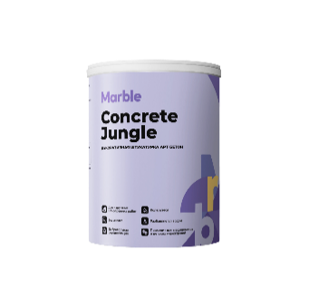
ДЕКОРАТИВНЫЕ ШТУКАТУРКИ
CUNCRETE JUNGLE | АРТ-БЕТОН |  | Мелкофракционная штукатурка, позволяет получить фактуры с различными декоративными эффектами. Прекрасно загляживается, поэтому можно получить тонкую текстуру, имитирующие монолитный бетон. Подходит для классических и современных стилей. | 1.5 | 1-2м² | 1000 г. | 1 | 1.5 | 477.30 ₽ | 318.2 ₽ | 1.5 | 453.4 ₽ | 302.3 ₽ | 429.57 ₽ | 286.4 ₽ | 405.71 ₽ | 270.47 ₽ | 357.98 ₽ | 238.65 ₽ | % | Разовая продажа | Продаж в квартал (для постоянных клиентов) | Продаж в год (для постоянных клиентов)
 |  |  |  |  |  |  | 5 | 7.5 | 1,743 ₽ | 232.4 ₽ | 7.5 | 1,655.6 ₽ | 220.7 ₽ | 1,568.43 ₽ | 209.1 ₽ | 1,481.30 ₽ | 197.51 ₽ | 1,307.03 ₽ | 174.27 ₽ | 5 | отзыв о бренде | на усмотрение менеджера | на усмотрение менеджера
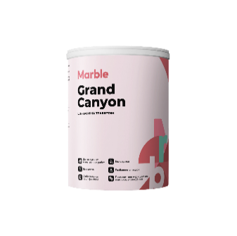
 |  |  |  |  |  |  | 10 | 15 | 2,877 ₽ | 191.8 ₽ | 15 | 2,733.4 ₽ | 182.2 ₽ | 2,589.57 ₽ | 172.6 ₽ | 2,445.71 ₽ | 163.05 ₽ | 2,157.98 ₽ | 143.87 ₽ | 10 | 100 000 ₽ - 299 999 ₽ | 500 000 ₽ -1 000 000 ₽ | 2 000 000 ₽ - 5 000 000 ₽
GRAND CANYON | ТРАВЕРТИН |  | Фактурная штукатурка для придания стенам эффекта среза натурального камня травертин. Подходит для всех современных и классических стилей, для стен, декоративных элементов, потолков и других поверхностей внутри и снаружи помещений. | 1.5 | 1-2м² | 1000 г. | 1 | 1.5 | 469 ₽ | 312.6 ₽ | 1.5 | 445.5 ₽ | 297.0 ₽ | 422.01 ₽ | 281.3 ₽ | 398.57 ₽ | 265.71 ₽ | 351.67 ₽ | 234.45 ₽ | 15 | 300 000 ₽ - 500 000 ₽ | 1 000 000 ₽ - 2 000 000 ₽ | 5 000 000 ₽ - 10 000 000 ₽
 |  |  |  |  |  |  | 5 | 7.5 | 1,620 ₽ | 216.0 ₽ | 7.5 | 1,539.2 ₽ | 205.2 ₽ | 1,458.23 ₽ | 194.4 ₽ | 1,377.21 ₽ | 183.63 ₽ | 1,215.19 ₽ | 162.03 ₽ | 25 | 500 000 ₽ + | 2 000 000 ₽ + | 10 000 000 ₽ +
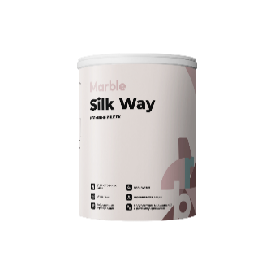
 |  |  |  |  |  |  | 10 | 15 | 2,556 ₽ | 170.4 ₽ | 15 | 2,428.6 ₽ | 161.9 ₽ | 2,300.82 ₽ | 153.4 ₽ | 2,173.00 ₽ | 144.87 ₽ | 1,917.35 ₽ | 127.82 ₽
SILK WAY | РЕЛЬЕФНЫЙ ШЕЛК |  | Рельефное декоративное покрытие с перламутровым блеском. В интерьере применяется для оформления стен, потолка, декоративных элементов. Подходит для разных стилей. | 1.3 | 2-3м² | 400-500 г. | 1 | 1 | 1,503 ₽ | 1,503.2 ₽ | 1 | 1,428.1 ₽ | 1,428.1 ₽ | 1,352.90 ₽ | 1,352.9 ₽ | 1,277.74 ₽ | 1,277.74 ₽ | 1,127.42 ₽ | 1,127.42 ₽
 |  |  |  |  |  |  | 5 | 5 | 6,631 ₽ | 1,326.2 ₽ | 5 | 6,299.2 ₽ | 1,259.8 ₽ | 5,967.68 ₽ | 1,193.5 ₽ | 5,636.15 ₽ | 1,127.23 ₽ | 4,973.07 ₽ | 994.61 ₽
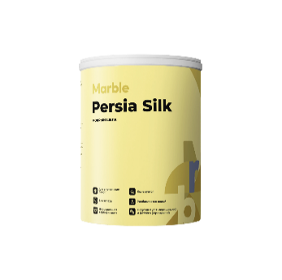
 |  |  |  |  |  |  | 10 | 10 | 12,426 ₽ | 1,242.6 ₽ | 10 | 11,804.3 ₽ | 1,180.4 ₽ | 11,183.00 ₽ | 1,118.3 ₽ | 10,561.73 ₽ | 1,056.17 ₽ | 9,319.17 ₽ | 931.92 ₽
PERSIA SILK | МОКРЫЙ ШЕЛК |  | Тонкослойное декоративное покрытие с перламутровым переливом. Благодаря разнонаправленному нанесению создается интересный оптический эффект, напоминающий струящуюся шелковую ткань. | 1 | 5-7м² | 200 г. | 1 | 1 | 1,495 ₽ | 1,495.3 ₽ | 1 | 1,420.5 ₽ | 1,420.5 ₽ | 1,345.74 ₽ | 1,345.7 ₽ | 1,270.98 ₽ | 1,270.98 ₽ | 1,121.45 ₽ | 1,121.45 ₽
 |  |  |  |  |  |  | 5 | 5 | 6,450 ₽ | 1,290.0 ₽ | 5 | 6,127.7 ₽ | 1,225.5 ₽ | 5,805.21 ₽ | 1,161.0 ₽ | 5,482.70 ₽ | 1,096.54 ₽ | 4,837.67 ₽ | 967.53 ₽
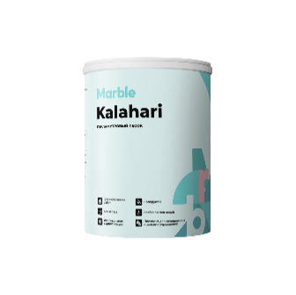
 |  |  |  |  |  |  | 10 | 10 | 11,931 ₽ | 1,193.1 ₽ | 10 | 11,334.9 ₽ | 1,133.5 ₽ | 10,738.31 ₽ | 1,073.8 ₽ | 10,141.73 ₽ | 1,014.17 ₽ | 8,948.59 ₽ | 894.86 ₽
KALAHARI | ПЕРЛАМУТРОВЫЙ ПЕСОК |  | Тонкослойное декоративное покрытие с эффектом песчаных дюн. В интерьере применяется для оформления стен, потолка, декоративных элементов, для создания классических и неоклассических интерьеров . | 1.2 | 5-7м² | 200-250 г. | 1 | 1 | 895 ₽ | 894.6 ₽ | 1 | 849.9 ₽ | 849.9 ₽ | 805.14 ₽ | 805.1 ₽ | 760.41 ₽ | 760.41 ₽ | 670.95 ₽ | 670.95 ₽
 |  |  |  |  |  |  | 5 | 5 | 3,628 ₽ | 725.6 ₽ | 5 | 3,446.6 ₽ | 689.3 ₽ | 3,265.16 ₽ | 653.0 ₽ | 3,083.77 ₽ | 616.75 ₽ | 2,720.97 ₽ | 544.19 ₽
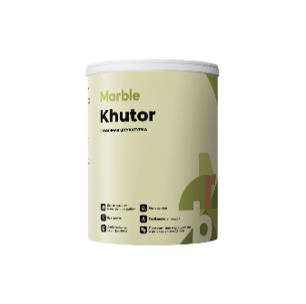
 |  |  |  |  |  |  | 10 | 10 | 6,458 ₽ | 645.8 ₽ | 10 | 6,135.0 ₽ | 613.5 ₽ | 5,812.09 ₽ | 581.2 ₽ | 5,489.20 ₽ | 548.92 ₽ | 4,843.41 ₽ | 484.34 ₽
KHUTOR | САМАННАЯ ШТУКАТУРКА |  | Фактурная штукатурка имеет особую шероховатую поверхность, напоминающий старинный материал саман. Подходит для различных стилей, для стен, декоративных элементов, потолков и других поверхностей внутри и снаружи помещений. | 1.5 | 1м² | 1400 г. | 1 | 1.5 | 511 ₽ | 340.7 ₽ | 1.5 | 485.5 ₽ | 323.6 ₽ | 459.90 ₽ | 306.6 ₽ | 434.35 ₽ | 289.57 ₽ | 383.25 ₽ | 255.50 ₽
 |  |  |  |  |  |  | 5 | 7.5 | 1,959 ₽ | 261.2 ₽ | 7.5 | 1,861.3 ₽ | 248.2 ₽ | 1,763.33 ₽ | 235.1 ₽ | 1,665.37 ₽ | 222.05 ₽ | 1,469.45 ₽ | 195.93 ₽
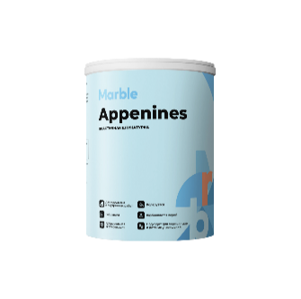
 |  |  |  |  |  |  | 10 | 15 | 3,274 ₽ | 218.3 ₽ | 15 | 3,110.1 ₽ | 207.3 ₽ | 2,946.38 ₽ | 196.4 ₽ | 2,782.70 ₽ | 185.51 ₽ | 2,455.32 ₽ | 163.69 ₽
APPENINES | ПЛАСТИЧНАЯ ШТУКАТУРКА |  | Высокопластичная штукатурка, позволяет получить фактуры с различными декоративными эффектами. Прекрасно глянцуется, поэтому можно получить тонкую текстуру с матово-глянцевыми переходами. Подходит для классических и современных стилей. | 1.5 | 1-2м² | 700 г. | 1 | 1.5 | 493 ₽ | 328.9 ₽ | 1.5 | 468.7 ₽ | 312.5 ₽ | 444.04 ₽ | 296.0 ₽ | 419.37 ₽ | 279.58 ₽ | 370.03 ₽ | 246.69 ₽
 |  |  |  |  |  |  | 5 | 7.5 | 1,863 ₽ | 248.4 ₽ | 7.5 | 1,770.1 ₽ | 236.0 ₽ | 1,676.97 ₽ | 223.6 ₽ | 1,583.80 ₽ | 211.17 ₽ | 1,397.48 ₽ | 186.33 ₽
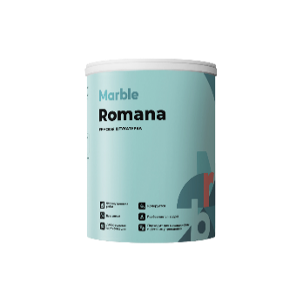
 |  |  |  |  |  |  | 10 | 15 | 3,157 ₽ | 210.4 ₽ | 15 | 2,998.8 ₽ | 199.9 ₽ | 2,840.97 ₽ | 189.4 ₽ | 2,683.14 ₽ | 178.88 ₽ | 2,367.47 ₽ | 157.83 ₽
ROMANA | РИМСКАЯ ШТУКАТУРКА |  | Современная эластичная штукатурка с фиброволокнами для создания покрытия с эффектом неровной поверхности. Подходит для обработки стен, колонн, арок и других поверхностей внутри и снаружи помещений. | 1.5 | 1-2м² | 1000 г. | 1 | 1.5 | 426 ₽ | 284.2 ₽ | 1.5 | 405.0 ₽ | 270.0 ₽ | 383.67 ₽ | 255.8 ₽ | 362.36 ₽ | 241.57 ₽ | 319.73 ₽ | 213.15 ₽
 |  |  |  |  |  |  | 5 | 7.5 | 1,528 ₽ | 203.7 ₽ | 7.5 | 1,451.5 ₽ | 193.5 ₽ | 1,375.14 ₽ | 183.4 ₽ | 1,298.74 ₽ | 173.17 ₽ | 1,145.95 ₽ | 152.79 ₽
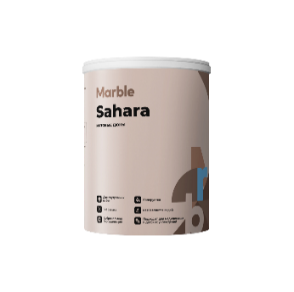
 |  |  |  |  |  |  | 10 | 15 | 2,486 ₽ | 165.7 ₽ | 15 | 2,361.6 ₽ | 157.4 ₽ | 2,237.27 ₽ | 149.2 ₽ | 2,112.98 ₽ | 140.87 ₽ | 1,864.40 ₽ | 124.29 ₽
SAHARA | МАТОВЫЕ ДЮНЫ |  | Тонкослойное покрытие с речным или кварцевым песком применяется во многих дизайнерских техниках и стилях от классики до хай-тека. | 1.3 | 2-3м² | 300 г. | 1 | 1 | 596 ₽ | 596.2 ₽ | 1 | 566.4 ₽ | 566.4 ₽ | 536.62 ₽ | 536.6 ₽ | 506.80 ₽ | 506.80 ₽ | 447.18 ₽ | 447.18 ₽
 |  |  |  |  |  |  | 5 | 5 | 2,176 ₽ | 435.3 ₽ | 5 | 2,067.7 ₽ | 413.5 ₽ | 1,958.83 ₽ | 391.8 ₽ | 1,850.01 ₽ | 370.00 ₽ | 1,632.36 ₽ | 326.47 ₽
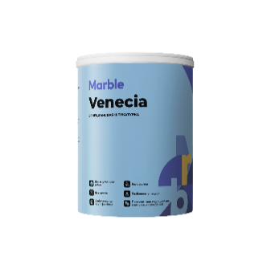
 |  |  |  |  |  |  | 10 | 10 | 3,593 ₽ | 359.3 ₽ | 10 | 3,413.4 ₽ | 341.3 ₽ | 3,233.70 ₽ | 323.4 ₽ | 3,054.05 ₽ | 305.41 ₽ | 2,694.75 ₽ | 269.48 ₽
VENECIA | ВЕНЕЦИАНСКАЯ ШТУКАТУРКА |  | Тонкослойная современная штукатурка для создания покрытия с эффектом натурального полированного камня. Подходит для обработки стен, потолков, колонн, арок и других поверхностей внутри помещений. | 1.5 | 4-6м² | 300 г. | 1 | 1.5 | 695 ₽ | 463.1 ₽ | 1.5 | 659.9 ₽ | 439.9 ₽ | 625.13 ₽ | 416.8 ₽ | 590.40 ₽ | 393.60 ₽ | 520.94 ₽ | 347.30 ₽
 |  |  |  |  |  |  | 5 | 7.5 | 2,226 ₽ | 296.7 ₽ | 7.5 | 2,114.3 ₽ | 281.9 ₽ | 2,003.05 ₽ | 267.1 ₽ | 1,891.77 ₽ | 252.24 ₽ | 1,669.21 ₽ | 222.56 ₽
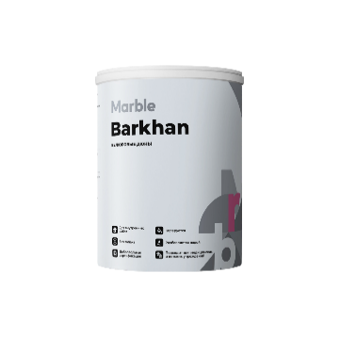
 |  |  |  |  |  |  | 10 | 15 | 3,273 ₽ | 218.2 ₽ | 15 | 3,109.6 ₽ | 207.3 ₽ | 2,945.96 ₽ | 196.4 ₽ | 2,782.30 ₽ | 185.49 ₽ | 2,454.97 ₽ | 163.66 ₽
BARHAN | ВЕЛЮРОВЫЕ ДЮНЫ |  | Приятная на ощупь декоративная краска с чередующимися матовыми и перламутровыми фрагментами. Подходит для современных стилей, окраски деревянных стен, бруса, для гостинных, спален и кабинетов. | 1 | 5-7м² | 150 г. | 1 | 1 | 1,688 ₽ | 1,688.3 ₽ | 1 | 1,603.9 ₽ | 1,603.9 ₽ | 1,519.45 ₽ | 1,519.5 ₽ | 1,435.04 ₽ | 1,435.04 ₽ | 1,266.21 ₽ | 1,266.21 ₽
 |  |  |  |  |  |  | 5 | 5 | 7,335 ₽ | 1,467.0 ₽ | 5 | 6,968.1 ₽ | 1,393.6 ₽ | 6,601.37 ₽ | 1,320.3 ₽ | 6,234.63 ₽ | 1,246.93 ₽ | 5,501.14 ₽ | 1,100.23 ₽
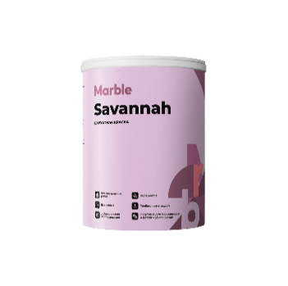
 |  |  |  |  |  |  | 10 | 10 | 13,625 ₽ | 1,362.5 ₽ | 10 | 12,943.5 ₽ | 1,294.4 ₽ | 12,262.29 ₽ | 1,226.2 ₽ | 11,581.05 ₽ | 1,158.11 ₽ | 10,218.58 ₽ | 1,021.86 ₽
SAVAHHAH | БАРХАТНАЯ КРАСКА |  | Приятная на ощупь декоративная краска с эффектом бархатной поверхности. Подходит для современных стилей, отделки спален, кабинетов, гостинных комнат . | 0.8 | 2-3м² | 150 г. | 1 | 0.8 | 1,300 ₽ | 1,625.1 ₽ | 0.8 | 1,235.1 ₽ | 1,543.9 ₽ | 1,170.10 ₽ | 1,462.6 ₽ | 1,105.09 ₽ | 1,381.37 ₽ | 975.08 ₽ | 1,218.85 ₽
 |  |  |  |  |  |  | 5 | 4 | 4,830 ₽ | 1,207.6 ₽ | 4 | 4,588.9 ₽ | 1,147.2 ₽ | 4,347.39 ₽ | 1,086.8 ₽ | 4,105.87 ₽ | 1,026.47 ₽ | 3,622.82 ₽ | 905.71 ₽
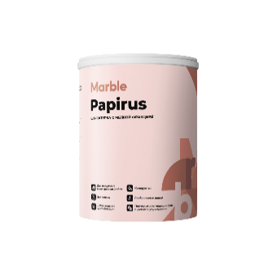
 |  |  |  |  |  |  | 10 | 8 | 8,084 ₽ | 1,010.5 ₽ | 8 | 7,679.7 ₽ | 960.0 ₽ | 7,275.48 ₽ | 909.4 ₽ | 6,871.29 ₽ | 858.91 ₽ | 6,062.90 ₽ | 757.86 ₽
PAPIRUS | ШТУКАТУРКА С МЕЛКОЙ ФРАКЦИЕЙ |  | Штукатурка для создания покрытия с эффектом рогожка. Подходит для различных стилей, для стен, декоративных элементов, потолков и других поверхностей внутри и снаружи помещений. | 1.5 | 1м² | 300 г. | 1 | 1.5 | 581 ₽ | 387.6 ₽ | 1.5 | 552.3 ₽ | 368.2 ₽ | 523.26 ₽ | 348.8 ₽ | 494.19 ₽ | 329.46 ₽ | 436.05 ₽ | 290.70 ₽
 |  |  |  |  |  |  | 5 | 7.5 | 2,102 ₽ | 280.3 ₽ | 7.5 | 1,997.0 ₽ | 266.3 ₽ | 1,891.91 ₽ | 252.3 ₽ | 1,786.80 ₽ | 238.24 ₽ | 1,576.59 ₽ | 210.21 ₽
 |  |  |  |  |  |  | 10 | 15 | 3,444 ₽ | 229.6 ₽ | 15 | 3,272.0 ₽ | 218.1 ₽ | 3,099.78 ₽ | 206.7 ₽ | 2,927.57 ₽ | 195.17 ₽ | 2,583.15 ₽ | 172.21 ₽
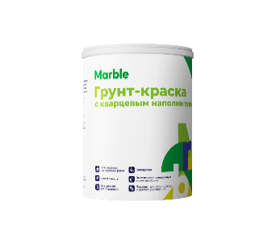
ГРУНТ-КРАСКИ
ГРУНТ-КРАСКА С КВАРЦЕВЫМ НАПОЛНИТЕЛЕМ |  |  | Специальная грунтовка под фактурные штукатурки, с зернистым кварцевым наполнителем. Грунт улучшает адгезию, снижает расход декоративных отделочных материалов, увеличивает сцепление, облегчает нанесение фактурных штукатурок. Не является финишным покрытием. | 1.5 | 7-10м² | 200 г. | 1 | 1.5 | 473 ₽ | 315.5 ₽ | 1.5 | 449.5 ₽ | 299.7 ₽ | 426 ₽ | 283.91 ₽ | 402 ₽ | 268 ₽ | 355 ₽ | 237 ₽
 |  |  |  |  |  |  | 5 | 7.5 | 1,642 ₽ | 218.9 ₽ | 7.5 | 1,559.5 ₽ | 207.9 ₽ | 1,477 ₽ | 196.99 ₽ | 1,395 ₽ | 186 ₽ | 1,231 ₽ | 164 ₽
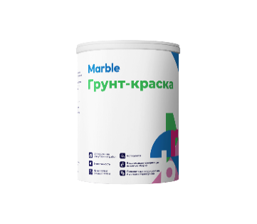
 |  |  |  |  |  |  | 10 | 15 | 3,682 ₽ | 245.4 ₽ | 15 | 3,497.6 ₽ | 233.2 ₽ | 3,314 ₽ | 220.90 ₽ | 3,129 ₽ | 209 ₽ | 2,761 ₽ | 184 ₽
ГРУНТ-КРАСКА |  |  | Грунт-краска применяется для выравнивания цвета под финишное нанесение . Для улучшения адгезии поверхности с последующими финишными слоями декоративных штукатурок. Обладает высокой укрывистостью. | 1.5 | 7-10м² | 200 г. | 1 | 1.5 | 522 ₽ | 347.9 ₽ | 1.5 | 495.8 ₽ | 330.5 ₽ | 470 ₽ | 313.13 ₽ | 444 ₽ | 296 ₽ | 391 ₽ | 261 ₽
 |  |  |  |  |  |  | 5 | 7.5 | 1,885 ₽ | 251.4 ₽ | 7.5 | 1,790.9 ₽ | 238.8 ₽ | 1,697 ₽ | 226.23 ₽ | 1,602 ₽ | 214 ₽ | 1,414 ₽ | 189 ₽
 |  |  |  |  |  |  | 10 | 15 | 4,413 ₽ | 294.2 ₽ | 15 | 4,191.9 ₽ | 279.5 ₽ | 3,971 ₽ | 264.75 ₽ | 3,751 ₽ | 250 ₽ | 3,309 ₽ | 221 ₽
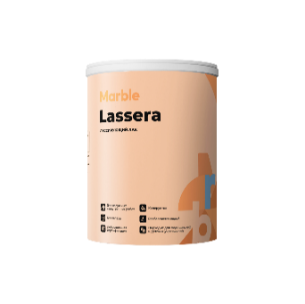
ЛАК
LASSERA | ДЕКОРАТИВНЫЙ ЛАК |  | Подчеркивает текстуру объемных декоративных штукатурок, придает покрытиям дополнительную защиту от загрязнений и водоотталкивающие свойства поверхности. | 1 | 8-10м² | 100 г. | 1 | 1 | 870 ₽ | 870.2 ₽ | 1 | 826.7 ₽ | 826.7 ₽ | 783 ₽ | 783.16 ₽ | 740 ₽ | 740 ₽ | 653 ₽ | 653 ₽
 |  |  |  |  |  |  | 2.5 | 2.5 | 1,829 ₽ | 731.4 ₽ | 2.5 | 1,737.1 ₽ | 694.9 ₽ | 1,646 ₽ | 658.29 ₽ | 1,554 ₽ | 622 ₽ | 1,371 ₽ | 549 ₽
 |  |  |  |  |  |  | 5 | 5 | 3,224 ₽ | 644.9 ₽ | 5 | 3,063.0 ₽ | 612.6 ₽ | 2,902 ₽ | 580.37 ₽ | 2,741 ₽ | 548 ₽ | 2,418 ₽ | 484 ₽

ЛИСТ ПЕЧАТИ ДЕКОРАТИВКА
Сайт: https://marblepaint.ru/ Почта: zakaz@marbleshop.ru Телефон: +7 (925) 123-45-88 |  | Адрес: г. Москва, пос. Воскресенское, 66 этаж 3 | ПРАЙС-ЛИСТ
Наименование продукции | Вид | Назначение | Плотность | Расход 1 литра | Расход м² | Фасовка, литр | Фасовка, кг | Цена за шт | Цена за кг

ДЕКОРАТИВНЫЕ ШТУКАТУРКИ
CUNCRETE JUNGLE АРТ-БЕТОН |  | Мелкофракционная штукатурка, позволяет получить фактуры с различными декоративными эффектами. Прекрасно загляживается, поэтому можно получить тонкую текстуру, имитирующие монолитный бетон. Подходит для классических и современных стилей. | 1.5 | 1-2м² | 1000 г. | 1 | 1.5 | 477.30 ₽ | 318.2 ₽
 |  |  |  |  |  | 5 | 7.5 | 1,743 ₽ | 232.4 ₽
 |  |  |  |  |  | 10 | 15 | 2,877 ₽ | 191.8 ₽
GRAND CANYON ТРАВЕРТИН |  | Фактурная штукатурка для придания стенам эффекта среза натурального камня травертин. Подходит для всех современных и классических стилей, для стен, декоративных элементов, потолков и других поверхностей внутри и снаружи помещений. | 1.5 | 1-2м² | 1000 г. | 1 | 1.5 | 469 ₽ | 312.6 ₽
 |  |  |  |  |  | 5 | 7.5 | 1,620 ₽ | 216.0 ₽
 |  |  |  |  |  | 10 | 15 | 2,556 ₽ | 170.4 ₽
SILK WAY РЕЛЬЕФНЫЙ ШЕЛК |  | Рельефное декоративное покрытие с перламутровым блеском. В интерьере применяется для оформления стен, потолка, декоративных элементов. Подходит для разных стилей. | 1.3 | 2-3м² | 400-500 г. | 1 | 1 | 1,503 ₽ | 1,503.2 ₽
 |  |  |  |  |  | 5 | 5 | 6,631 ₽ | 1,326.2 ₽
 |  |  |  |  |  | 10 | 10 | 12,426 ₽ | 1,242.6 ₽
PERSIA SILK МОКРЫЙ ШЕЛК |  | Тонкослойное декоративное покрытие с перламутровым переливом. Благодаря разнонаправленному нанесению создается интересный оптический эффект, напоминающий струящуюся шелковую ткань. | 1 | 5-7м² | 200 г. | 1 | 1 | 1,495 ₽ | 1,495.3 ₽
 |  |  |  |  |  | 5 | 5 | 6,450 ₽ | 1,290.0 ₽
 |  |  |  |  |  | 10 | 10 | 11,931 ₽ | 1,193.1 ₽
KALAHARI ПЕРЛАМУТРОВЫЙ ПЕСОК |  | Тонкослойное декоративное покрытие с эффектом песчаных дюн. В интерьере применяется для оформления стен, потолка, декоративных элементов, для создания классических и неоклассических интерьеров . | 1.2 | 5-7м² | 200-250 г. | 1 | 1 | 895 ₽ | 894.6 ₽
 |  |  |  |  |  | 5 | 5 | 3,628 ₽ | 725.6 ₽
 |  |  |  |  |  | 10 | 10 | 6,458 ₽ | 645.8 ₽
KHUTOR САМАННАЯ ШТУКАТУРКА |  | Фактурная штукатурка имеет особую шероховатую поверхность, напоминающий старинный материал саман. Подходит для различных стилей, для стен, декоративных элементов, потолков и других поверхностей внутри и снаружи помещений. | 1.5 | 1м² | 1400 г. | 1 | 1.5 | 511 ₽ | 340.7 ₽
 |  |  |  |  |  | 5 | 7.5 | 1,959 ₽ | 261.2 ₽
 |  |  |  |  |  | 10 | 15 | 3,274 ₽ | 218.3 ₽
APPENINES ПЛАСТИЧНАЯ ШТУКАТУРКА |  | Высокопластичная штукатурка, позволяет получить фактуры с различными декоративными эффектами. Прекрасно глянцуется, поэтому можно получить тонкую текстуру с матово-глянцевыми переходами. Подходит для классических и современных стилей. | 1.5 | 1-2м² | 700 г. | 1 | 1.5 | 493 ₽ | 328.9 ₽
 |  |  |  |  |  | 5 | 7.5 | 1,863 ₽ | 248.4 ₽
 |  |  |  |  |  | 10 | 15 | 3,157 ₽ | 210.4 ₽
ROMANA РИМСКАЯ ШТУКАТУРКА |  | Современная эластичная штукатурка с фиброволокнами для создания покрытия с эффектом неровной поверхности. Подходит для обработки стен, колонн, арок и других поверхностей внутри и снаружи помещений. | 1.5 | 1-2м² | 1000 г. | 1 | 1.5 | 426 ₽ | 284.2 ₽
 |  |  |  |  |  | 5 | 7.5 | 1,528 ₽ | 203.7 ₽
 |  |  |  |  |  | 10 | 15 | 2,486 ₽ | 165.7 ₽
SAHARA МАТОВЫЕ ДЮНЫ |  | Тонкослойное покрытие с речным или кварцевым песком применяется во многих дизайнерских техниках и стилях от классики до хай-тека. | 1.3 | 2-3м² | 300 г. | 1 | 1 | 596 ₽ | 596.2 ₽
 |  |  |  |  |  | 5 | 5 | 2,176 ₽ | 435.3 ₽
 |  |  |  |  |  | 10 | 10 | 3,593 ₽ | 359.3 ₽
VENECIA ВЕНЕЦИАНСКАЯ ШТУКАТУРКА |  | Тонкослойная современная штукатурка для создания покрытия с эффектом натурального полированного камня. Подходит для обработки стен, потолков, колонн, арок и других поверхностей внутри помещений. | 1.5 | 4-6м² | 300 г. | 1 | 1.5 | 695 ₽ | 463.1 ₽
 |  |  |  |  |  | 5 | 7.5 | 2,226 ₽ | 296.7 ₽
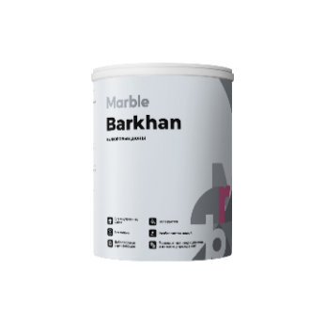
 |  |  |  |  |  | 10 | 15 | 3,273 ₽ | 218.2 ₽
BARHAN ВЕЛЮРОВЫЕ ДЮНЫ |  | Приятная на ощупь декоративная краска с чередующимися матовыми и перламутровыми фрагментами. Подходит для современных стилей, окраски деревянных стен, бруса, для гостинных, спален и кабинетов. | 1 | 5-7м² | 150 г. | 1 | 1 | 1,688 ₽ | 1,688.3 ₽
 |  |  |  |  |  | 5 | 5 | 7,335 ₽ | 1,467.0 ₽
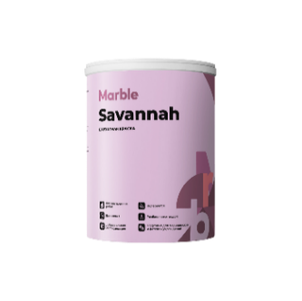
 |  |  |  |  |  | 10 | 10 | 13,625 ₽ | 1,362.5 ₽
SAVAHHAH БАРХАТНАЯ КРАСКА |  | Приятная на ощупь декоративная краска с эффектом бархатной поверхности. Подходит для современных стилей, отделки спален, кабинетов, гостинных комнат . | 0.8 | 2-3м² | 150 г. | 1 | 0.8 | 1,300 ₽ | 1,625.1 ₽
 |  |  |  |  |  | 5 | 4 | 4,830 ₽ | 1,207.6 ₽
 |  |  |  |  |  | 10 | 8 | 8,084 ₽ | 1,010.5 ₽
PAPIRUS ШТУКАТУРКА С МЕЛКОЙ ФРАКЦИЕЙ |  | Штукатурка для создания покрытия с эффектом рогожка. Подходит для различных стилей, для стен, декоративных элементов, потолков и других поверхностей внутри и снаружи помещений. | 1.5 | 1м² | 300 г. | 1 | 1.5 | 581 ₽ | 387.6 ₽
 |  |  |  |  |  | 5 | 7.5 | 2,102 ₽ | 280.3 ₽
 |  |  |  |  |  | 10 | 15 | 3,444 ₽ | 229.6 ₽
ГРУНТ-КРАСКИ
ГРУНТ-КРАСКА С КВАРЦЕВЫМ НАПОЛНИТЕЛЕМ |  | Специальная грунтовка под фактурные штукатурки, с зернистым кварцевым наполнителем. Грунт улучшает адгезию, снижает расход декоративных отделочных материалов, увеличивает сцепление, облегчает нанесение фактурных штукатурок. Не является финишным покрытием. | 1.5 | 7-10м² | 200 г. | 1 | 1.5 | 473 ₽ | 315.5 ₽
 |  |  |  |  |  | 5 | 7.5 | 1,642 ₽ | 218.9 ₽
 |  |  |  |  |  | 10 | 15 | 3,682 ₽ | 245.4 ₽
ГРУНТ-КРАСКА |  | Грунт-краска применяется для выравнивания цвета под финишное нанесение . Для улучшения адгезии поверхности с последующими финишными слоями декоративных штукатурок. Обладает высокой укрывистостью. | 1.5 | 7-10м² | 200 г. | 1 | 1.5 | 522 ₽ | 347.9 ₽
 |  |  |  |  |  | 5 | 7.5 | 1,885 ₽ | 251.4 ₽
 |  |  |  |  |  | 10 | 15 | 4,413 ₽ | 294.2 ₽

Наименование продукции | Вид | Назначение | Плотность | Расход 1 литра | Расход м² | Фасовка, литр | Фасовка, кг | Цена за шт | Цена за кг
ЛАК
LASSERA ДЕКОРАТИВНЫЙ ЛАК |  | Подчеркивает текстуру объемных декоративных штукатурок, придает покрытиям дополнительную защиту от загрязнений и водоотталкивающие свойства поверхности. | 1 | 8-10м² | 100 г. | 1 | 1 | 870 ₽ | 870.2 ₽
 |  |  |  |  |  | 2.5 | 2.5 | 1,829 ₽ | 731.4 ₽
 |  |  |  |  |  | 5 | 5 | 3,224 ₽ | 644.9 ₽

